1.IDENTIFICACION
INFORMACIÓN GENERAL |  | INFORMACIÓN DEL ESTUDIO RESPECTIVO
 |  | NODO NÚMERO |  |  |  |  | 32883
 |  | INFORME NÚMERO |  |  |  |  | 1540
CONTRATISTA | UNIÓN TEMPORAL MOVILIDAD 2014 | ORDEN DE TRABAJO No. |  |  |  |  | PROGRAMACION BÁSICA
 |  | FECHA DE LA ORDEN DE TRABAJO |  |  |  |  | -
 |  | FECHA DE LA TOMA DE INFORMACIÓN |  |  |  |  | 260814
 |  | DÌA DE LA SEMANA
OBJETO DEL CONTRATO | REALIZAR LA TOMA DE INFORMACIÓN DE CAMPO, COMO INSUMO DEL PROGRAMA DE MONITOREO, SEGUIMIENTO Y PLANEACIÓN DEL TRÁNSITO Y EL TRANSPORTE DE BOGOTA D.C | TIPO DE ESTUDIO |  |  |  |  | VOLÚMENES POR TIPO DE VEHÍCULO DISCRIMINANDO CAMIONES
 |  | NOMBRE DEL ARCHIVO |  |  |  |  | 32883_AK_68_X_AC_9_140826_VOL.xlsx
 |  | CÓDIGO DEL ESTUDIO |  |  |  |  | VOL
 |  | LUGAR DE LA TOMA DE INFORMACIÓN
NÚMERO DE CONTRATO | 2072-2013 | COORDENADA X |  |  |  |  | LONGITUD
 |  | COORDENADA Y |  |  |  |  | LATITUD

FECHA DE INICIO DEL CONTRATO | 22-01-2014 | PROFESIONALES RESPONSABLES
 |  | CONSULTOR (DIRECTOR) |  |  |  |  | ING. MSC. SANDRA LUCIA NAVAS TEQUIA
 |  | CONSULTOR (COORDINADOR GENERAL) |  |  |  |  | ING. MSC. LUIS FERNANDO RUBIANO BARRERO
INTERVENTORÍA | UNIVERSIDAD NACIONAL DE COLOMBIA | CONSULTOR (EXPERTO EN TRÁNSITO Y TRANSPORTE) |  |  |  |  | ING. ESP. DIANA PAOLA PARADA
 |  | CONSULTOR (ING ANÀLISIS) |  |  |  |  | ING. ESP. LUIS FERNANDO BECERRA
 |  | INTERVENTORÍA (DIRECTOR) |  |  |  |  | ING. MSC. ARTURO ZARATE
 |  | INTERVENTORÍA (ESPECIALISTA) |  |  |  |  | ING. MSC. WILLIAM CASTRO
 |  | INTERVENTORÍA (RESIDENTE) |  |  |  |  | ING. JOSÉ EDWIN TORRES
OBJETO DEL CONTRATO | INTERVENTORÍA TÉCNICA, ADMINISTRATIVA Y FINANCIERA PARA LA TOMA DE INFORMACIÓN DE CAMPO COMO INSUMO DEL PROGRAMA DE MONITOREO, SEGUIMIENTO Y PLANEACIÓN DEL TRÁNSITO Y TRANSPORTE DE BOGOTÁ D.C. | SUPERVISOR SECRETARIA MOVILIDAD |  |  |  |  | ING. FABIAN GONZALEZ

 |  | VERSIONES DEL ESTUDIO
 |  | NÚMERO |  | FECHA | OBSERVACIONES
NÚMERO DE CONTRATO | 2072-2013 | Versión 0 |  | 11/09/14
 |  | Versión 1 |  | 06/10/14 | SE ATENDIERON OBSERVACIONES DE INTERVENTORÍA SEGÚN OFICIO FI-INT-CMTTUB14-550-14, SE DA RESPUESTA MEDIANTE OFICIO N° ICV-187-C-956. En la hoja 2.BASE para el movimiento 1B en el periodo de las 10:30 se revisa la información y esta corresponde a la registrada en formatos, la variación corresponde a una condición normal dado el periodo del día. Para el movimiento 2 en el periodo de las 22:00 horas la información se revisa y corresponde a la registrada en formatos de campo, el aumento corresponde a la finalización de actividades laborales y académicas de personas que utilizan la avenida carrera 68 para dirigirse a sus lugares de residencia. Para el movimiento 2B en el periodo de las 06:00 horas, se revisa la información y esta corresponde a la registrada en formatos de campo, la reducción corresponde a una condición normal del tráfico dado el periodo del día.
 |  | Versión 2
FECHA DE INICIO DEL CONTRATO | 21-01-2014 | Versión 3

 |  | DESCRIPCIÓN DE LA TOMA DE INFORMACIÓN
 |  | TIPO DE VEHÍCULO | FACTOR DE EQUIVALENCIA | MOVIMIENTOS AFORADOS |  |  | No. DE PERÍODOS | HORA
ESQUEMA |  |  |  | ACCESO | LENTA | RÁPIDA | HORARIO DEL PERÍODO No. 1 | 22:00-06:00
 |  | L | 1 | NORTE | 1 | 1B | HORARIO DEL PERÍODO No. 2 | 06:00-14:00
 |  | C | 2 | SUR | 2 | 2B | HORARIO DEL PERÍODO No. 3 | 14:00-22:00
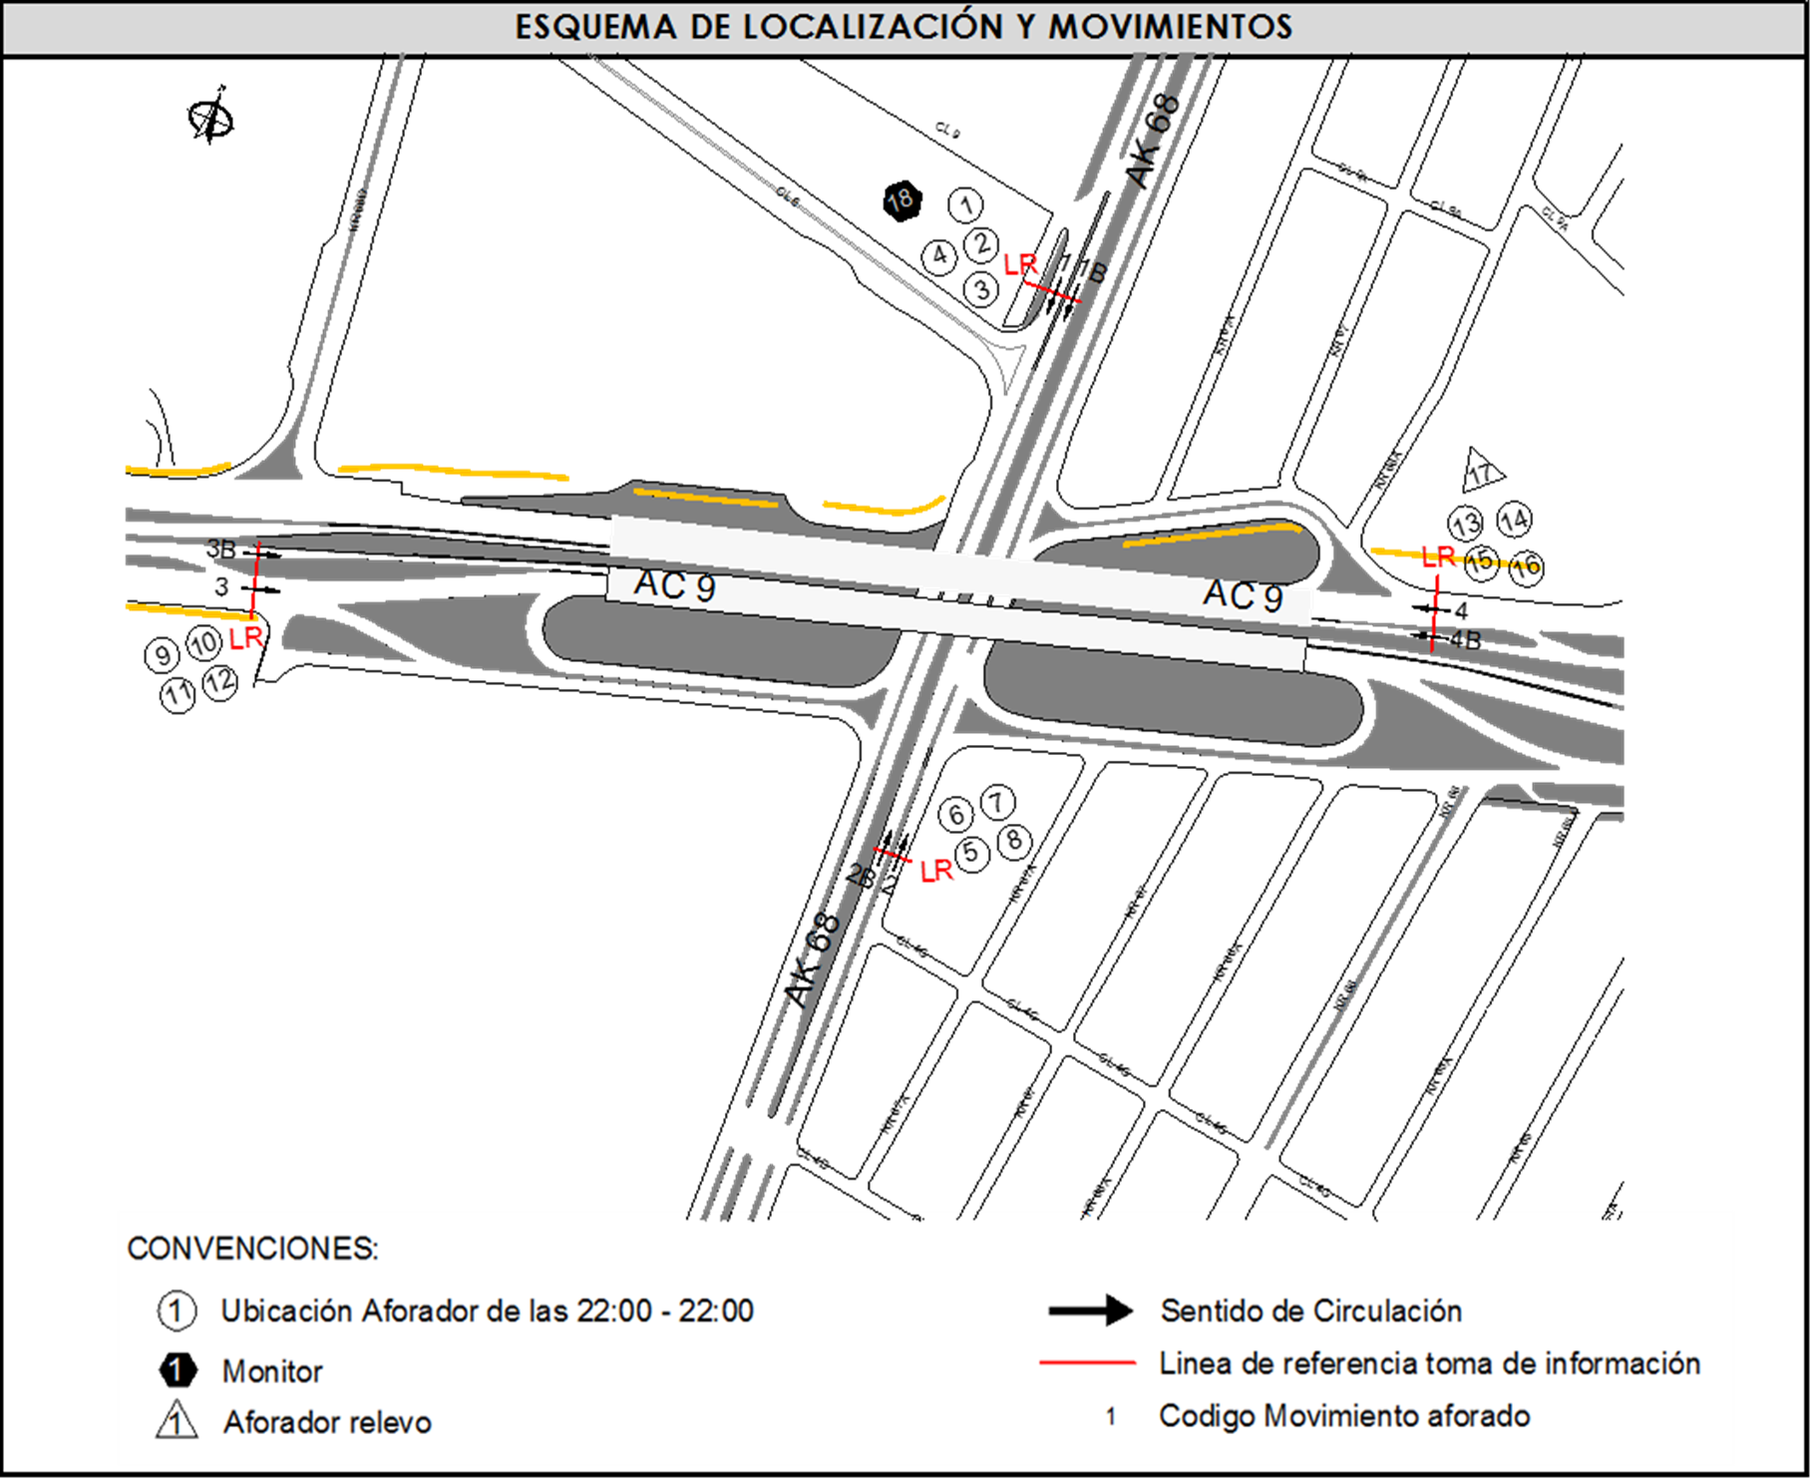
 |  |  |  | OESTE | 3 | 3B | No. DE HORAS TOMADAS | 24
 |  | BT | 2 | ESTE | 4 | 4B | HORARIO DE LA TOMA DE INFORMACIÓN | 22:00-22:00
 |  | B | 2 |  |  |  | No. DE EQUIPOS UTILIZADOS | 18
 |  |  |  | OBSERVACIONES DE LA TOMA DE INFORMACIÒN
 |  | AL | 2 | OBSERVACION |  |  |  |  | ACCESO
 |  | AT | 2.5 | LOS MOVIMIENTOS CORREPONDIENTES A LOS CÓDIGOS 3B Y 4B, HACEN REFERENCIA A LOS BUSES ARTICULADOS Y BIARTICULADOS QUE CIRCULAN POR LA CALZADA EXCLUSIVA DE TRANSMILENIO. |  |  |  |  | OESTE-ESTE
 |  | BA | 2.5
 |  | ESP | 2 | SE EVIDENCIA UN AUMENTO EN EL VOLUMEN DE LOS BUSES ALIMENTADORES ENTRE LAS 00:15 Y LAS 00:45 HORAS, POR EL TRASLADO DE LOS MISMOS DESDE EL PORTAL AMERICAS A UN PARQUEADERO UBICADO AL RESPALDO DEL ÉXITO DE LAS AMÉRICAS. |  |  |  |  | OESTE
 |  | INT | 2
 |  | C2P | 2.5 | SE PRODUCE CONGESTIÓN VEHICULAR DESDE LAS 06:00 HASTA LAS 07:15 HORAS LO QUE CAUSA UNA DISMINUCIÓN EN EL VOLUMEN EN LA CALZADA LENTA, POR TAL MOTIVO EL FLUJO VEHICULAR ES DESVIADO POR LA CALZADA RÁPIDA INCREMENTANDOSE EL VOLUMEN POR ESTA VÍA. |  |  |  |  | NORTE
 |  | C2G | 2.5
 |  | C3 | 2.5 | SE PRODUCE CHOQUE EN EL INTERCAMBIADOR A LAS 09:14 Y OTRO CHOQUE A LAS 09:47 HORAS, LEVANTAN LOS CHOQUES A LAS 10:15 HORAS. |  |  |  |  | NORTE
 |  | C4 | 2.5 | SE GENERA CONGETIÓN VEHICULAR ENTRE LAS 06:45 HASTA LAS 07:15 HORAS. |  |  |  |  | SUR
 |  | C5 | 2.5 | SE EVIDENCIA UNAUMENTO EN EL VOLUMEN DE VEHÍCULOS LIVIANOS, MOTOS, CAMIONES Y BICICLETAS ENTRE LAS 05:45 HASTA LAS 09:00 Y ENTRE LAS 17:15 HASTA LAS 20:30 POR EL COMPORTAMIENTO TÍPICO DE LA HORAS PICO. |  |  |  |  | TODOS
 |  | C6 | 2.5
 |  | >C6 | 2.5 | SE EVIDENCIA UN AUMENTO EN EL VOLUMEN DE VEHÍCULOS ESPECIALES ENTRE LAS 04:45 Y LAS 07:00 HORAS POR EL PASO DE RUTAS ESCOLARES Y EMPRESARIALES, ENTRE LAS 15:00 Y LAS 16:30 HORAS POR EL PASO DE RUTAS ESCOLARES. |  |  |  |  | TODOS
 |  | M | 0.5
 |  | BIC | 0.3

 |  | ANALISIS PUNTUAL
 |  | LA INTERSECCIÓN DE LA AVENIDA CARRERA 68 CON AVENIDA CALLE 9 SE ENCUENTRA UBICADA EN EL LA ZONA CENTRO DE LA CIUDAD. LA AVENIDA CARRERA 68 (AVENIDA EL CONGRESO EUCARISTICO) PERMITE LA CIRCULACIÓN EN SENTIDO NORTE - SUR Y VICEVERSA Y ESTÁ CONFORMADA POR DOS CALZADAS PARA TRÁFICO MIXTO (INCLUYE TPC), CADA UNA CON DOS CARRILES DE CIRCULACIÓN. LA AVENIDA CALLE 9 (AVENIDA LAS AMERICAS), PERMITE LA CIRCULACIÓN EN SENTIDO OESTE - ESTE Y VICEVERSA, ESTÁ CONFORMADA POR DOS CALZADAS, UNA POR SENTIDO DE 4 CARRILES PARA TRÁFICO MIXTO (INCLUYE TPC) Y DOS CARRILES EXCLUSIVOS DEL SISTEMA TRANSMILENIO, EL PASO DE LA VIA ES SOBRENIVEL A LA AVENIDA CARRERA 68. EL VOLUMEN TOTAL AFORADO DURANTE EL DÍA FUE DE 296.538 VEHÍCULOS MIXTOS, COMPUESTOS DE LA SIGUIENTE MANERA: EL 56,7% CORRESPONDE A VEHÍCULOS LIVIANOS, EL 26,0% A MOTOS, EL 9,7% A TRANSPORTE PÚBLICO COLECTIVO Y EL 4,6% A VEHÍCULOS DE CARGA. LOS PERÍODOS DE MÁXIMA DEMANDA SE PRESENTAN ENTRE LAS 06:15 Y LAS 07:15 HORAS, ENTRE LAS 12:45 Y LAS 13:45 HORAS Y ENTRE LAS 17:15 Y 18:15 HORAS. LA HORA PICO TOTAL DE LA INTERSECCIÓN SE REGISTRA ENTRE LAS 06:15 Y 07:15 HORAS, PERIODO EN EL QUE SE MOVILIZA UN TOTAL DE 20.784 VEHÍCULOS MIXTOS, DE LOS CUALES EL 42,1% CORRESPONDE A VEHÍCULOS LIVIANOS, EL 39,7% A MOTOS, EL 9,3% A TRANSPORTE PUBLICO COLECTIVO Y MASIVO, EL 3,1% A CAMIONES Y FINALMENTE EL 5,8% A BICICLETAS.

 |  | REGISTRO FOTOGRÁFICO
 |  | 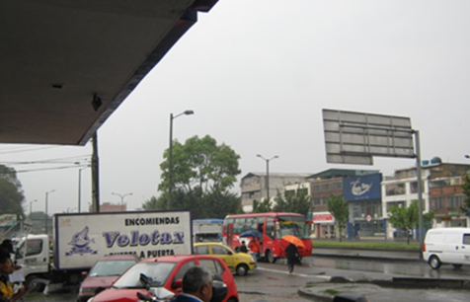 |  |  |  |  | 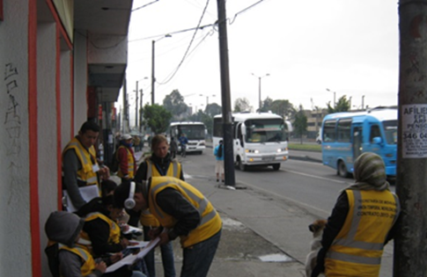

 |  | ACCESO NORTE |  |  |  |  | ACCESO SUR

 |  | 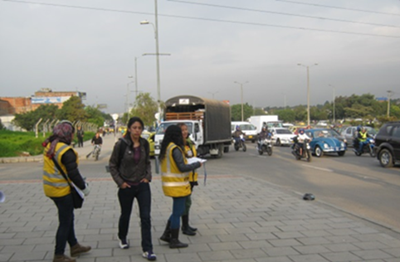 |  |  |  |  | 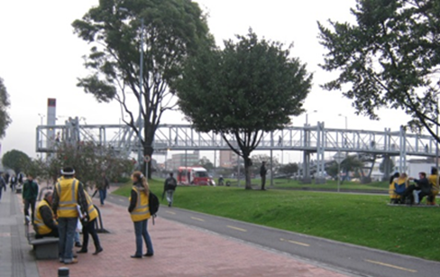

 |  | ACCESO OESTE |  |  |  |  | ACCESO ESTE

